Sheet1
2021 에듀테크 코리아 페어 화상 수출상담회 참가신청서
*참가신청서 내 모든 항목 기재 필수*
[국문]기업명 |  |  | [Eng]Company Name

◆담당자 정보
담당자 성명 |  |  | 핸드폰번호
직급(직함) |  |  | 이메일 주소
유선번호(사무실)
◆기업 기본정보
사업자등록번호(-제외) |  |  | 설립연도
대표자명 |  |  | 직원수(명)
주소(본사) |  |  | 2020년도 매출액(원)
홈페이지 |  |  | 2020년도 수출액(USD)
◆상담주선을 위한 기업 세부정보
buyKorea 계정 / PID* | ★ buyKorea.or.kr 가입 → 상품 등록 → 제품 노출 승인 (필수) (* PID: 제품 등록 후 생성되는 관리 번호로, buyKorea.or.kr 내 상품관리 페이지에서 확인 가능합니다.)
타겟 국가
타켓 바이어 유형/규모
보유 인증/특허
희망 파트너링 유형 (구매, 기술교류, 라이센싱, 투자 등 구체적으로 기재)
기진출 국가
◆상품/서비스 정보 (*해외 잠재 바이어에 공개 예정, 필히 영문으로 기재)
Product Category and Additional Description (*중복선택가능)
Learning Platform / Solution (교육용 플랫폼, 솔루션, 행정지원)
K12 / Basic Learing (교과교육과정)
STEAM (융합교육)
Coding (코딩교육)
Personalized Learning (맞춤어학) |  |  |  |  | (맞춤어학 선택시 언어 종류 기재)
High-Tech Classroom (첨단교실&ICT기술)

Additional Description (기타 특징)
Product / Item Description
< Product 1 : 상품명 기재 >
YouTube 등 동영상 URL : URL 기재
Product / Item Image
 | Product Introduction

Product / Item Image

 | Comments (Strengths, special features, etc.)

※개인정보 수집 및 이용, 제3자 제공에 대한 동의
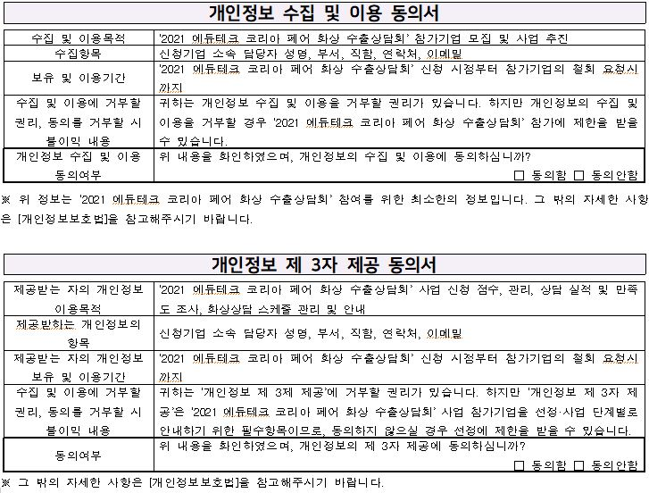
* 개인정보를 위한 위 내용에 확인하셨으며, 이에 동의하십니까?
 |  | 개인정보 수집 및 이용
 |  | 개인정보 제3자 제공
 |  |  |  | 신청인 :

